상품제안서
맥세이프 휴대용 전기 손난로 보조배터리 5000mAh | 상품코드: S44096

 |  |  |  |  |  |  | 02-713-8555 | www.synergygift.co.kr
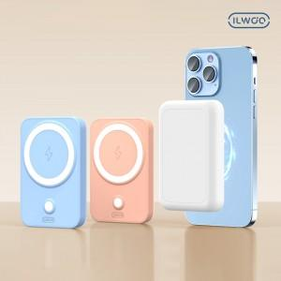

【상세/제작정보】

【인쇄/포장옵션】 | 레이저 / 포장지포장

【공급단가】 | 수량 | 50~ | 100~ | 300~ | 1,000~ | 3,000~
*VAT별도 | 단가 | 16,400원 | 15,908원 | 14,938원 | 14,550원 | 14,259원

【상품 URL】 | https://www.synergygift.co.kr:443/src/goods_detail.php?gdno=44096

